Hárok1

PaedDr. Jana Humeníková
ŽIVOČÍCHY
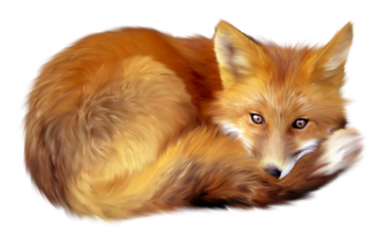 Správna odpoveď A alebo B?
1. | Mačka domáca vyhľadáva korisť |  | A | za súmraku a v noci | 0
 |  |  | B | len cez deň
2. | Krt podzemný je |  | A | bylinožravý živočích | 0
 |  |  | B | hmyzožravý živočích
3. | Srnec lesný patrí medzi |  | A | chránené živočíchy | 0
 |  |  | B | poľovnú zver
4. | Bažant poľný má |  | A | hrabavé nohy | 0
 |  |  | B | plávacie blany
5. | Lastovička domová sa živí |  | A | len hmyzom | 0
 |  |  | B | hmyzom a semenami
6. | Kapor obyčajný dýcha |  | A | pľúcami | 0
 |  |  | B | žiabrami
7. | Šťuka severná sa rozmnožuje |  | A | vajíčkami | 0
 |  |  | B | rodením mláďat
8. | Larva mlynárika kapustového sa volá |  | A | húsenica | 0

 |  |  | B | pandrava
9. | Do úľa nosia potravu |  | A | trúdy | 0
 |  |  | B | robotnice
10. | Dážďovka obyčajná je |  | A | škodlivá | 0
 |  |  | B | užitočná

 | MAXIMÁLNY POČET BODOV: | 10
 | DOSIAHNUTÝ POČET BODOV: | 0
 | % ÚSPEŠNOSTI: | 0.00%
 | ZNÁMKA: | 5

